0210统计
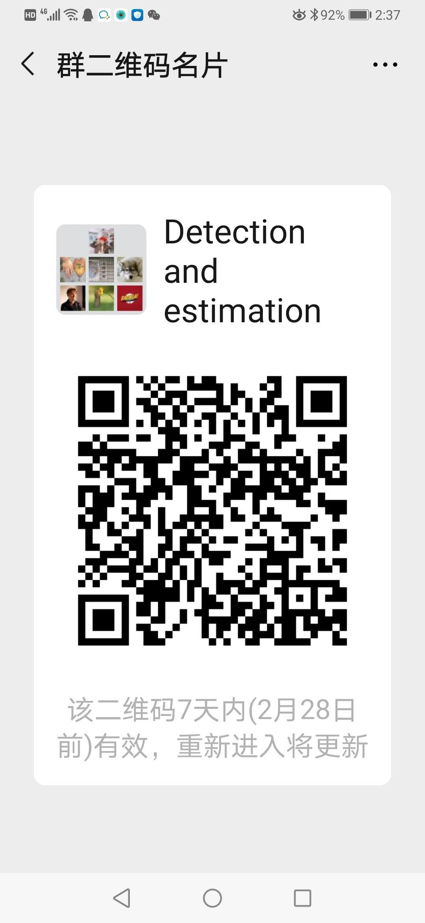













院 系 | 课程名称 | 课程编号 | 主讲教师 | 联系群 | 授课对象 | 学分 | 原排课计划
信息科学与工程学院 | 现代信号分析与处理技术 | DB004103 | 杨绿溪 | 微信群 | 博士+硕士 | 3 | 3-14周 星期五[9-12节]无线谷A5号楼5216
信息科学与工程学院 | 无线通信中的高级课题 | DB004106 | 王向阳 | 暂无 | 博士+硕士 | 1 | 13-16周 星期一[6-9节]无线谷A1号楼1319
信息科学与工程学院 | 模式分析与模式识别 | DB004107 | 赵力,张毅锋 | QQ群：953173244 | 博士+硕士 | 3 | 3-10周 星期一[2-5节]九龙湖纪忠楼Y312;11-14周 星期一[2-5节]九龙湖纪忠楼Y312
信息科学与工程学院 | 新一代无线网络技术 | DB004204 | 徐平平 | 暂无 | 博士+硕士 | 2 | 3-13周 星期一[11-13节]无线谷A1号楼1319
信息科学与工程学院 | 通信与信息工程中的最优化方法 | DB004210 | 陈明 | QQ群：1060911246 | 博士+硕士 | 2 | 3-13周 星期二[2-4节]九龙湖纪忠楼YF101
信息科学与工程学院 | 检测与估计（全英文） | DB004216 | 刘楠 | 微信群 | 博士+硕士 | 2 | 3-13周 星期四[6-8节]无线谷A1号楼1208
信息科学与工程学院 | 无线Ad Hoc网络原理与应用 | DB004218 | 郑军 | QQ群：1032559575 | 博士+硕士 | 2 | 3-13周 星期五[6-8节]无线谷A1号楼1319
信息科学与工程学院 | 无线信道测量与建模（全英文） | DB004220 | 王承祥,王海明,孙晨 | QQ群：722072784 | 博士+硕士 | 1 | 3-10周 星期五[6-7节]九龙湖纪忠楼Y309
信息科学与工程学院 | 信息系统概论 | DB004221 | 陆军,张在琛 | QQ群：894833220 | 博士+硕士≤20人 | 2 | 3-13周 星期三[6-8节]无线谷A1号楼1319
信息科学与工程学院 | 多载波通信 OFDM理论与技术应用 | DB004222 | 吴炳洋 | 微信群 | 博士+硕士 | 3 | 1-16周 星期五[6-8节]九龙湖纪忠楼Y213
信息科学与工程学院 | 阵列信号处理 | DB004309 | 黄岩 | 暂无 | 博士+硕士 | 2 | 1-11周 星期五[2-4节]九龙湖纪忠楼Y411
信息科学与工程学院 | 光通信集成电路 | DB004402 | 苗澎 | QQ群：755471004 | 博士+硕士 | 3 | 3-16周 星期一[11-13节]李文政楼南409
信息科学与工程学院 | 微波与毫米波单片集成电路 | DB004403 | 李芹 | QQ群：729383915 | 博士+硕士 | 2 | 3-13周 星期一[2-4节]李文政楼南409
信息科学与工程学院 | 职业素质教育（信息学院） | MS000133 | 冯熳 | 暂无 | 硕士 | 1 | 仅供本院选择
信息科学与工程学院 | 职业素质教育（信息学院）（无锡） | MS000133 | 李连鸣 | 暂无 | 硕士 | 1 | 仅供本院选择
信息科学与工程学院 | 数字图象与视频处理 | MS004106 | 王桥 | QQ群，邀请入群，先和老师联系 | 硕士 | 3 | 1-16周 星期四[6-8节]九龙湖纪忠楼Y313
信息科学与工程学院 | 海洋声学电子测量 | MS004108 | 毛卫宁 | 微信群，QQ群：709852790 | 硕士 | 2 | 1-16周 星期五[6-7节]九龙湖纪忠楼Y410
信息科学与工程学院 | 统计信号处理 | MS004113 | 方世良 | 微信群 | 硕士 | 2 | 1-11周 星期二[2-4节]九龙湖纪忠楼Y311
信息科学与工程学院 | 估计理论（全英文） | MS004122 | 夏亦犁 | QQ群：1062086530 | 硕士 | 2 | 1-11周 星期二[6-8节]九龙湖纪忠楼Y214
信息科学与工程学院 | 数字通信（2班）（全英文） | MS004202 | 潘志文 | 微信群 | 硕士 | 3 | 1-16周 星期五[3-5节]九龙湖纪忠楼Y213
信息科学与工程学院 | 数字通信（1班） | MS004202 | 蒋良成 | QQ群：783708557 | 硕士 | 3 | 1-16周 星期二[6-8节]九龙湖纪忠楼Y201
信息科学与工程学院 | 信息论与编码（1班） | MS004203 | 张华 | QQ群:1059125824 | 硕士 | 3 | 1-16周 星期一[2-4节]九龙湖纪忠楼Y410
信息科学与工程学院 | 信息论与编码（2班） | MS004203 | 沈弘 | QQ群:1059125824 | 硕士 | 3 | 1-16周 星期一[6-8节]九龙湖纪忠楼Y312
信息科学与工程学院 | 通信网理论与技术 | MS004204 | 王霄峻 | QQ群：675945278 | 硕士 | 3 | 1-16周 星期二[3-5节]九龙湖纪忠楼Y309
信息科学与工程学院 | 现代通信系统中的调制与编码技术 | MS004208 | 黄鹤 | QQ群号是：771045557 | 硕士 | 2 | 1-11周 星期二[6-8节]无线谷A1号楼1401
信息科学与工程学院 | 自适应天线阵列原理 | MS004209 | 王炎 | QQ群：1060848875 | 硕士 | 2 | 1-11周 星期二[2-4节]九龙湖纪忠楼Y412
信息科学与工程学院 | 数字通信原理与系统（1班） | MS004212 | 张源，刘升恒 | QQ群：831555304 | 硕士 | 3 | 1-16周 星期三[2-4节]九龙湖纪忠楼Y213
信息科学与工程学院 | 通信信号处理 | MS004216 | 黄永明，张铖 | 微信群 | 硕士 | 2 | 1-11周 星期三[3-5节]无线谷A5号楼5216
信息科学与工程学院 | 信息系统工程设计（无锡） | MS004217 | 李佳珉 | QQ群：837133712 | 硕士 | 2 | 1-11周 星期四[6-7节]无锡分校致知堂102
信息科学与工程学院 | 信息系统工程设计 | MS004217 | 王捷,俞菲 | QQ群：1054568865 | 硕士 | 2 | 1-11周 星期三[6-8节]九龙湖纪忠楼YF102
信息科学与工程学院 | 电子系统工程设计 | MS004218 | 徐建 | QQ群：1032329796 | 硕士 | 2 | 1-11周 星期一[6-8节]九龙湖纪忠楼YF102
信息科学与工程学院 | 电子系统工程设计（无锡） | MS004218 | 徐建 | QQ群：1060844640 | 硕士 | 2 | 1-11周 星期三[2-4节]无锡分校致知堂102
信息科学与工程学院 | 微波毫米波工程设计（四牌楼班） | MS004219 | 殷晓星 | 微信群 | 硕士 | 2 | 6-16周 星期三[6-8节]中山院112
信息科学与工程学院 | 微波毫米波工程设计（九龙湖班） | MS004219 | 周健义 | QQ群：1060826618 | 硕士 | 2 | 6-16周 星期二[6-8节]九龙湖纪忠楼YF202
信息科学与工程学院 | 现代光无线通信技术 | MS004222 | 吴亮,党建 | QQ群：1058891892 | 硕士 | 1 | 1-8周 星期三[6-7节]无线谷A1号楼1208
信息科学与工程学院 | 科技写作（2班）（全英文） | MS004223 | 汤文轩 | QQ群：1060935024 | 硕士 | 1 | 6-13周 星期二[6-7节]中山院112
信息科学与工程学院 | 科技写作（无锡）（全英文） | MS004223 | 黎飞 | QQ群：952664189 | 硕士 | 1 | 1-8周 星期三[6-7节]无锡分校致知堂102
信息科学与工程学院 | 科技写作（1班）（全英文） | MS004223 | 蒋雁翔 | QQ群：1061247686 | 硕士 | 1 | 9-16周 星期五[11-12节]九龙湖纪忠楼Y213
信息科学与工程学院 | 射频与毫米波集成电路设计（全英文） | MS004228 | 李连鸣 | 暂无 | 硕士 | 2 | 5-15周 星期一[2-4节]无锡分校致知堂102
信息科学与工程学院 | 数字集成电路设计 | MS004229 | 周智君 | 暂无 | 硕士 | 2 | 6-16周 星期四[2-4节]无锡分校致知堂102
信息科学与工程学院 | 模拟及混合集成电路设计（全英文） | MS004230 | 吴旭 | 暂无 | 硕士 | 2 | 5-15周 星期二[2-4节]无锡分校致知堂102
信息科学与工程学院 | 计算机结构 | MS004231 | 王向阳 | 暂无 | 硕士 | 2 | 9-16周 星期五[6-9节]无锡分校致知堂102
信息科学与工程学院 | 微波非线性网络 | MS004301 | 朱晓维 | 微信群 | 硕士 | 2 | 1-11周 星期二[2-4节]九龙湖纪忠楼Y312
信息科学与工程学院 | 电磁场边值问题数值分析（九龙湖班） | MS004305 | 孙连友 | 微信群 | 硕士 | 3 | 1-16周 星期五[6-8节]无线谷A3号楼3206
信息科学与工程学院 | 电磁场边值问题数值分析（四牌楼班） | MS004305 | 张剑锋 | QQ群：1032476965 | 硕士 | 3 | 1-16周 星期四[2-4节]中山院108
信息科学与工程学院 | 电磁场工程的泛函方法 | MS004306 | 孙连友 | 微信群 | 硕士 | 2 | 1-11周 星期一[2-4节]无线谷A3号楼3206
信息科学与工程学院 | 天线理论与技术（九龙湖班） | MS004307 | 华光 | 尔雅课程，超星平台加入 | 硕士 | 3 | 1-16周 星期三[2-4节]九龙湖纪忠楼Y411
信息科学与工程学院 | 天线理论与技术（四牌楼班） | MS004307 | 殷晓星 | 微信群 | 硕士 | 3 | 1-16周 星期五[2-4节]中山院111
信息科学与工程学院 | 微波电路系统与应用（九龙湖班） | MS004309 | 周健义,赵嘉宁 | QQ群：960953154 | 硕士 | 2 | 6-16周 星期四[6-8节]九龙湖纪忠楼YF101
信息科学与工程学院 | 微波电路系统与应用（四牌楼班） | MS004309 | 赵洪新 | 微信群 | 硕士 | 2 | 6-16周 星期四[6-8节]中山院202
信息科学与工程学院 | 微波毫米波测量技术（九龙湖班）（全英文） | MS004312 | 翟建锋,蒋政波,张彦 | QQ群：1032413278 | 硕士 | 2 | 6-16周 星期三[6-8节]无线谷A3号楼3206
信息科学与工程学院 | 微波毫米波测量技术（四牌楼班）（全英文） | MS004312 | 蒋政波,翟建锋,张彦 | QQ群：1032413278 | 硕士 | 2 | 6-16周 星期五[6-8节]中山院105
信息科学与工程学院 | 毫米波准光技术与天馈 | MS004313 | 孟洪福 | 微信群 | 硕士 | 2 | 1-16周 星期四[6-7节]微波会议室(四牌楼)
信息科学与工程学院 | 雷达与通信系统中的阵列信号处理技术 | MS004314 | 万向 | QQ群：739129463 | 硕士 | 2 | 1-11周 星期四[6-8节]九龙湖纪忠楼Y202
信息科学与工程学院 | 电磁材料测量与分析（全英文） | MS004316 | 汤文轩 | 暂无 | 硕士 | 2 | 8-10周 星期一[11-13节]中山院112;8-10周 星期二[11-12节]中山院112;8-10周 星期三[11-12节]中山院112;8-10周 星期四[11-12节]中山院112;8-10周 星期五[11-12节]中山院112
信息科学与工程学院 | VLSI设计技术 | MS004401 | 朱恩 | QQ群：895236100 | 硕士 | 3 | 1-16周 星期三[2-4节]九龙湖纪忠楼Y312
信息科学与工程学院 | 模拟集成电路设计（全英文） | MS004402 | 陈莹梅 | 微信群 | 硕士 | 3 | 1-16周 星期一[3-5节]无线谷A4号楼4315
信息科学与工程学院 | 光纤通信用集成电路设计 | MS004403 | 苗澎 | QQ群：1032686351 | 硕士 | 3 | 1-16周 星期五[3-5节]无线谷A4号楼4315
信息科学与工程学院 | 微波毫米波单片集成电路设计 | MS004406 | 李芹 | QQ群：722526776 | 硕士 | 3 | 1-16周 星期三[6-8节]九龙湖纪忠楼Y411

